Лист1
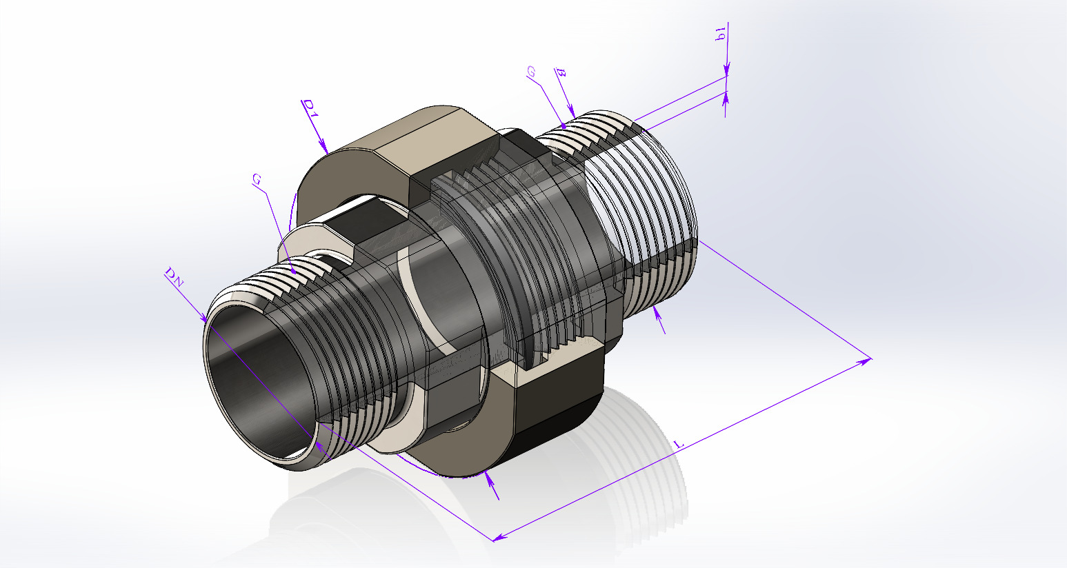 Таблица параметров для: Деталь1
DN | Диаметр заготовки трубы, B | Толщина стенки заготовки трубы, b1 | L | D1 | Обозначение размера резьбы, дюймы. | Тип соединения | Обозначение | Step
6.0 | 10.2 | 2.5 | 73.0 | 38.0 | G 1/8 | Торцевое НР-НР | С.Р.Т.НР-НР.6.G1l8-G1l8.Ст20.Ф4-73 СБ | Скачать
8.0 | 13.5 | 2.8 | 73.0 | 38.0 | G 1/4 | Торцевое НР-НР | С.Р.Т.НР-НР.8.G1l4-G1l4.Ст20.Ф4-73 СБ | Скачать
10.0 | 17.0 | 2.8 | 73.0 | 42.0 | G 3/8 | Торцевое НР-НР | С.Р.Т.НР-НР.10.G3l8-G3l8.Ст20.Ф4-73 СБ | Скачать
15.0 | 21.3 | 3.2 | 87.0 | 55.0 | G 1/2 | Торцевое НР-НР | С.Р.Т.НР-НР.15.G1l2-G1l2.Ст20.Ф4-87 СБ | Скачать
20.0 | 26.9 | 3.2 | 94.0 | 58.0 | G 3/4 | Торцевое НР-НР | С.Р.Т.НР-НР.20.G3l4-G3l4.Ст20.Ф4-94 CБ | Скачать
25.0 | 33.7 | 3.2 | 105.0 | 68.0 | G 1 | Торцевое НР-НР | С.Р.Т.НР-НР.25.G1-G1.Ст20.Ф4-105 CБ | Скачать
32.0 | 42.3 | 4.0 | 105.0 | 74.0 | G 1 1/4 | Торцевое НР-НР | С.Р.Т.НР-НР.32.G1.1l4-G1.1l4.Ст20.Ф4-105 СБ | Скачать
40.0 | 48.0 | 4.0 | 107.0 | 80.0 | G 1 1/2 | Торцевое НР-НР | С.Р.Т.НР-НР.40.G1.1l2-G1.1l2.Ст20.Ф4-107 СБ | Скачать
50.0 | 60.3 | 4.0 | 108.0 | 95.0 | G 2 | Торцевое НР-НР | С.Р.Т.НР-НР.50.G2-G2.Ст20.Ф4-118 СБ | Скачать
65.0 | 75.5 | 5.0 | 141.0 | 119.0 | G 2 1/2 | Торцевое НР-НР | С.Р.Т.НР-НР.65.G2.1l2-G2.1l2.Ст20.Ф4-141 СБ | Скачать
80.0 | 89.0 | 5.0 | 142.0 | 132.0 | G 3 | Торцевое НР-НР | С.Р.Т.НР-НР.80.G3-G3.Ст20.Ф4-142 СБ | Скачать
100.0 | 114.0 | 4.0 | 160.0 | 157.0 | G 4 | Торцевое НР-НР | С.Р.Т.НР-НР.100.G4-G4.Ст20.Ф4-160 СБ | Скачать

